DE 기타비용
MRN_2025.8
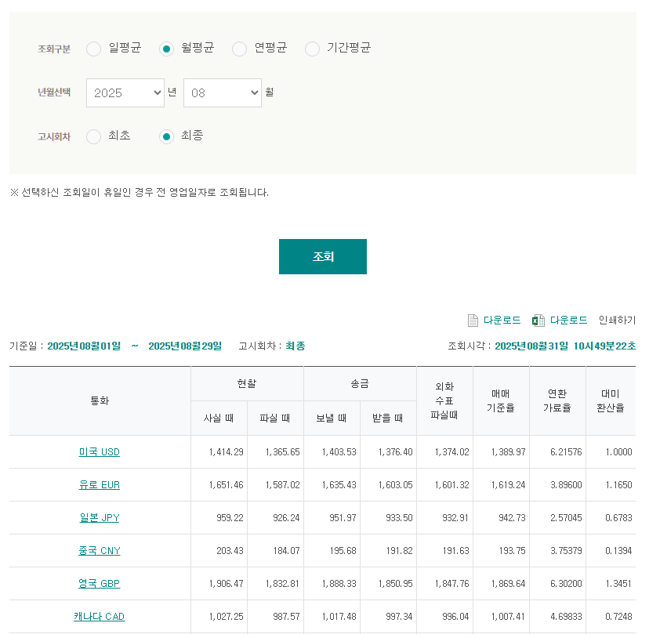

업체명 | HAWB No | MRN | MAWB No | CODE | 금액 (EUR) | REMARK
Eurolife24 GmbH (1233155) | 6094324539227 | 25DE335665656452B0 | 18050214360 | 35 | € 106.00 | $-
 |  | 25DE335665856287B6 | 72220339045 | 32 | € 100.00 | $-
 |  | 25DE335665944596B5 | 72220339056 | 27 | € 90.00 | $-
 |  | 25DE335666142229B0 | 18050214905 | 33 | € 102.00 | $-
 |  | 25DE335666335073B4 | 72220339060 | 32 | € 100.00 | $-
 |  | 25DE335666427238B2 | 72220339071 | 32 | € 100.00 | $-
 |  | 25DE335666631286B9 | 18050214920 | 35 | € 106.00 | $-
 |  | 25DE335666805818B0 | 72220339082 | 31 | € 98.00 | $-
 |  | 25DE335666894388B8 | 72220339093 | 23 | € 82.00 | $-
 |  | 25DE335667099812B4 | 18050214942 | 33 | € 102.00 | $-
 |  | 25DE335667287300B8 | 99431947764 | 35 | € 106.00 | $-
 |  | 25DE335667382436B6 | 72220339115 | 26 | € 88.00 | $-
 |  | 25DE335667582386B3 | 99431947790 | 37 | € 110.00 | $-
 |  | 25DE335667782471B2 | 72220339126 | 34 | € 104.00 | $-
 | SUM |  |  |  | € 1,394.00 | $-

* 8월 차감 보상 청구 상계 건
SHPR | HBL | 고객명 | 상세 | 처리방법 | 통화 | 금액
유로라이프-독일 |  |  |  |  |  | € -

MRN 및 차감보상 합계 | € 1,394.00

